상품제안서
칫솔살균기 무지 SOYU-H80 | 상품코드: F21797

 |  |  |  |  |  |  | 02-412-0044 | www.easy1.co.kr
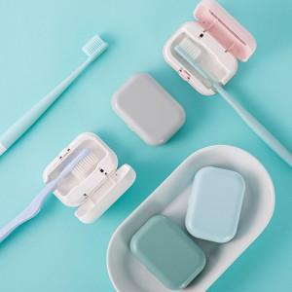

【상세/제작정보】

【인쇄/포장옵션】 | 풀칼라 / 포장지포장

【공급단가】 | 수량 | 100~ | 300~ | 500~ | 1,000~ | 3,000~
*VAT별도 | 단가 | 12,040원 | 11,610원 | 11,180원 | 10,750원 | 10,320원

【상품 URL】 | https://easy1.co.kr:443/src/goods_detail.php?gdno=21797

